封面
机能设计
系统名 | SCM服务管理系统 |  |  | 作成者 | 贺文方 | 更新者
子系统名 | 销售管理 |  |  | 作成日 | 2018-12-25 | 更新日
画面ID | QuoteList |  | 画面名 | 报价一览页面

机能设计书

SCM服务管理系统

无锡闻术软件有限公司

 |  | Confidential ©2016 Wesum Holdings Limited. All Rights Reserved.

画面迁移
画面迁移
系统名 | SCM服务管理系统 |  | 作成者 | 贺文方 | 更新者
子系统名 | 销售管理 |  | 作成日 | 2018-12-25 | 更新日
画面ID | QuoteList | 画面名 | 报价一览页面

业务节点页面
（报价节点）

报价一览页面
(QuoteList)

画面设计
画面设计
系统名 | SCM服务管理系统 |  | 作成者 | 贺文方 |  | 更新者
子系统名 | 销售管理 |  | 作成日 | 2018-12-25 |  | 更新日
画面ID | QuoteList | 画面名 | 报价一览页面
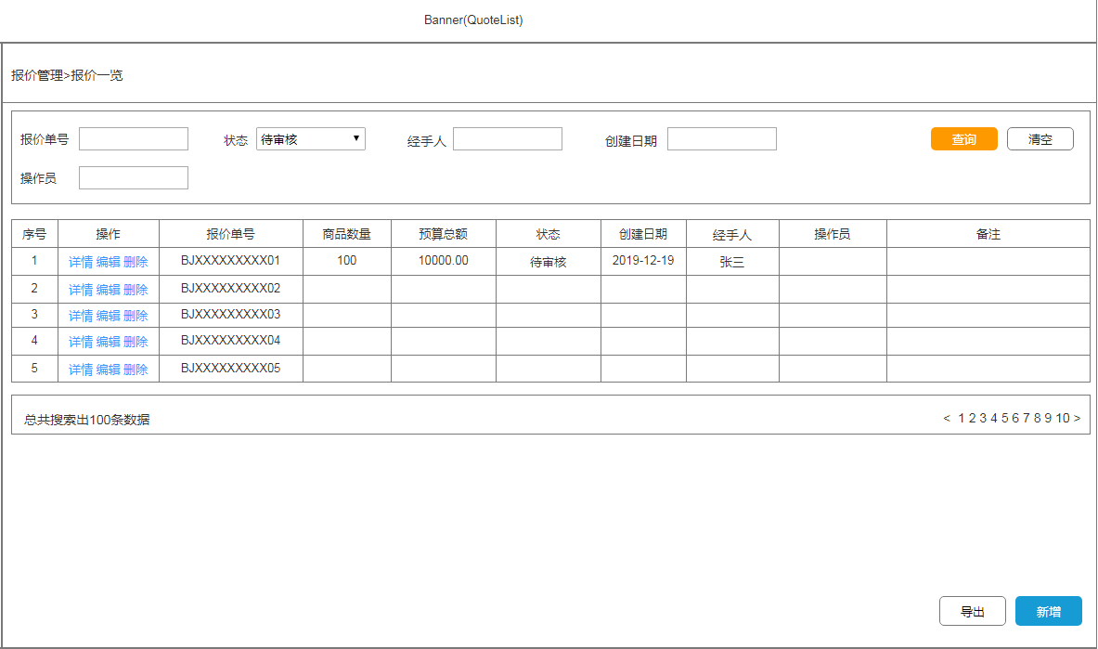
 |  |  | 【概要】
 |  |  | 提供报价单信息展示、查询、导出、删除功能
 |  |  | 也提供新增、详情、编辑的画面跳转

 |  |  | IN |  | OUT

 |  |  | Table名 |  | Table名 |  | 处理
 |  |  | 理论名 | 物理名 | 理论名 | 物理名 | I | U | D
 |  |  | quote_order | 报价单表 | quote_order | 报价单表 |  |  | ●
 |  |  |  |  | quote_order_detail | 报价单详情 |  |  | ●

机能概要
机能概要
 | 系统名 | SCM服务管理系统 |  | 作成者 | 贺文方 | 更新者
 | 子系统名 | 销售管理 |  | 作成日 | 2018-12-25 | 更新日
 | 画面ID | QuoteList | 画面名 | 报价一览页面

● Page_load时的处理（画面初期化处理）
从系统的报价单表（quote_order）取出报价单的信息。
如果取出信息为空时，页面提示“暂无报价单数据”。
如果取出信息不为空时，页面提示“数据获取成功”，并将数据显示在页面上
如果获取数据产生异常时，画面初始化失败，弹框提示“数据获取失败”

● 各事件处理
[报价单号]
最大长度32位，且只能是英数字结合。

● 各按钮的处理
[查询]
条件查询可以分为单条件查询，以及多条件组合查询。
当查询条件中包含[报价单号]时，需要对其进行最大长度32位、英数字校验，
如果验证不通过，则提示“输入的原料编号格式有误”，“最大位数不能超过X位”并返回
如果验证通过
从系统的报价单表（quote_order），根据检索条件做查询，获取相对应的数据
如果取出信息为空时，页面提示“暂无报价单数据”。
如果取出信息不为空时，页面提示“数据获取成功”，并将数据显示在页面上
如果获取数据产生异常时，查询失败，页面提示“数据获取失败”

[清空]
清空查询条件。

[删除]
对选中的客户数据进行删除操作。
将客户记录的id传递到后台，后台根据id进行删除操作
从系统报价单表（quote_order）中删除选中的原材料。
从系统报价单详情表（quote_order_detail）中删除选中的原材料的详细信息。
删除成功时，页面刷新，提示“删除成功”；
删除失败时，页面不刷新，提示“删除失败”

[导出]
可分为全部导出与条件查询导出。
检索出所需导出（全部数据/条件检索的数据）的数据进行导出
导出成功，本地生成导出文件，查看导出数据，页面提示“导出成功”。
导出失败，本地无导出文件生成，页面提示“导出失败”。

[新增]
点击跳转至报价新增页面（QuoteAdd）

[编辑]
点击跳转至报价编辑页面（OrderEdit）

[详情]
点击跳转至报价详情页面（QuoteDetails）

